Sheet1
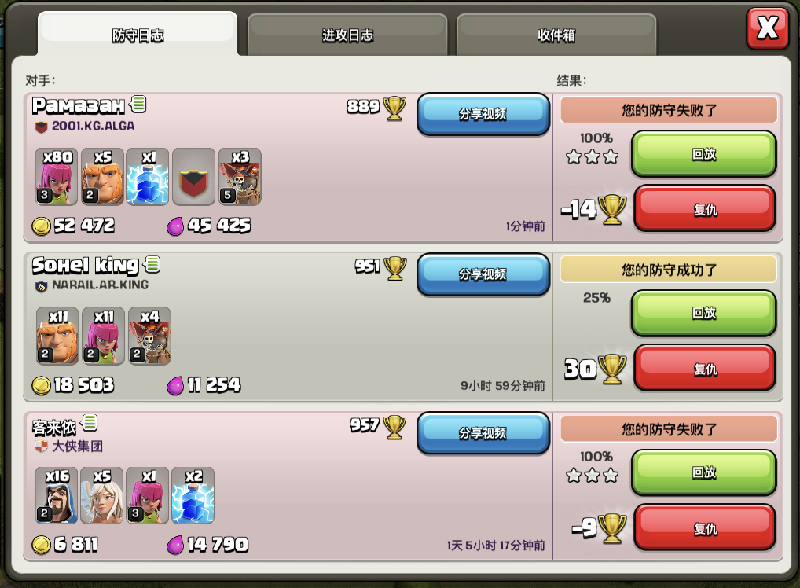

僵尸入侵强度大致算法：=k4（k1*资源建筑+k2*武器建筑+k3*战力最高的个人战力）
僵尸入侵后，把门和墙任意耐久度打掉，就算入侵成功，就消耗资源，否则算入侵失败，仅仅消耗墙的耐久
墙的耐久需要被修复


战报
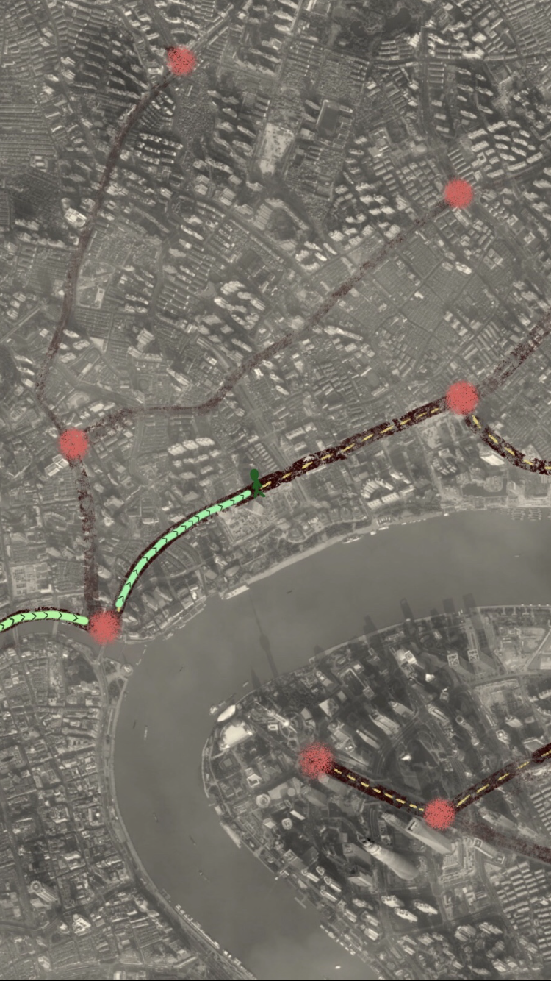
去往“电视塔旧址”中
Lv.12
外出
刘德华

2

僵尸入侵
大门机枪打死了20只僵尸
余博文打死了10只僵尸
易君健打死了8只僵尸
邵谊鲲打死了9只僵尸
僵尸开始攻击大门和围墙
大门机枪打死了20只僵尸
余博文打死了10只僵尸
易君健打死了8只僵尸
邵谊鲲打死了9只僵尸
大门被攻破
僵尸开始疯狂破坏
余博文打死了4只僵尸
易君健打死了3只僵尸
邵谊鲲打死了9只僵尸
易君健被僵尸重创 受伤，失去战斗能力
大门机枪打死了2只僵尸
余博文打死了3只僵尸
邵谊鲲打死了3只僵尸
最后一只僵尸被余博文击杀
战斗结束
战斗结果：
* 大门损坏
* 易君健受伤
* 个人资源损失：345000
* 个人黄金损失：20000
* 个人血量损失：80
* 战利品：金表x1
身份证x10
庄园图纸x1
僵尸入侵
大门机枪打死了20只僵尸
余博文打死了10只僵尸
易君健打死了8只僵尸
邵谊鲲打死了9只僵尸
大门被攻破
僵尸开始疯狂破坏
余博文打死了4只僵尸
易君健打死了3只僵尸
邵谊鲲打死了9只僵尸
回家
易君健被僵尸重创 受伤，失去战斗能力
余博文打死了3只僵尸
邵谊鲲打死了3只僵尸
最后一只僵尸被余博文击杀
电视塔旧址
战斗结束
战斗结果：
* 大门损坏
庄园
背包
* 资源损失：345000
查看庄园
900/1000
* 黄金损失：20000
* 血量损失：80

僵尸入侵强度大致算法：=k4（k1*资源建筑+k2*武器建筑+k3*战力最高的个人战力）
僵尸入侵算法：

 |  |  |  |  |  |  |  |  |  |  |  |  |  |  |  |  |  |  |  |  |  | 备注COC掠夺比例
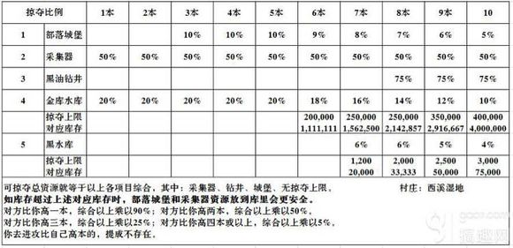

 |  |  |  |  |  |  |  |  |  |  |  |  |  |  |  |  |  |  |  |  |  | 500 | 1000 | 1500 | 2500 | 10000 | 20000 | 30000 | 50000 | 75000 | 100000 | 150000
 |  |  |  |  |  |  |  |  |  |  |  |  |  |  |  |  |  |  |  |  |  | 1500 | 3000 | 6000 | 12000 | 25000 | 50000 | 100000 | 250000 | 500000 | 1000000 | 2000000
 |  |  |  |  |  |  |  |  |  |  |  |  |  |  |  |  |  |  |  |  |  |  |  |  |  |  |  |  |  |  |  | 6000000
详见core表

掠夺比例 |  | 庄园1级 | 庄园2级 | 庄园3级 | 庄园4级 | 庄园5级 | 庄园6级 | 庄园7级 | 庄园8级 | 庄园9级 | 庄园10级 | 庄园11级 | 庄园12级 | 庄园13级 | 庄园14级 | 庄园15级 | 庄园16级 | 庄园17级 | 庄园18级 | 庄园19级 | 庄园20级
1 | 领取类仓库 | 50% | 50% | 50% | 50% | 50% | 50% | 50% | 50% | 50% | 50% | 50% | 50% | 50% | 50% | 50% | 50% | 50% | 50% | 50% | 50%
2 | 大仓库资源 | 20% | 20% | 20% | 20% | 20% | 20% | 20% | 20% | 20% | 20% | 19% | 18% | 17% | 16% | 15% | 14% | 13% | 12% | 11% | 10%
 | 上限 |  |  | 620 | 720 | 2200 | 3200 | 4000 | 4600 | 5000 | 5100 | 7000 | 6200 | 7700 | 8700 | 11000 | 11000 | 13000 | 15000 | 15000 | 18000
 | 上限对应资源 |  |  | 3100 | 3600 | 11000 | 16000 | 20000 | 23000 | 25000 | 25500 | 36842.105263 | 34444.444444 | 45294.117647 | 54375 | 73333.333333 | 78571.428571 | 100000 | 125000 | 136363.63636 | 180000
3 | 黄金 | 20% | 20% | 20% | 20% | 19% | 18% | 16% | 14% | 12% | 10% | 9% | 8% | 8% | 8% | 7% | 7% | 7% | 6% | 6% | 5%
 | 上限 |  |  | 62000 | 72000 | 220000 | 320000 | 400000 | 460000 | 500000 | 510000 | 700000 | 620000 | 770000 | 870000 | 1100000 | 1100000 | 1300000 | 1500000 | 1500000 | 1800000
 | 上限对应资源 |  |  | 310000 | 360000 | 1157894.7368 | 1777777.7778 | 2500000 | 3285714.2857 | 4166666.6667 | 5100000 | 7777777.7778 | 7750000 | 9625000 | 10875000 | 15714285.714 | 15714285.714 | 18571428.571 | 25000000 | 25000000 | 36000000

 |  | 2400 | 2400 | 2600 | 4 | 1 | 62400 | 62000 | 62000 | 620 | 620
 |  | 36000 | 36000 | 38600 | 12 | 13 | 72000 | 72000 | 72000 | 720 | 720
 |  | 380000 | 384000 | 418600 | 32 | 45 | 219555.55556 | 220000 | 220000 | 2200 | 2200
 |  | 1200000 | 1248000 | 1618600 | 52 | 97 | 321649.48454 | 320000 | 320000 | 3200 | 3200
 |  | 2700000 | 2688000 | 4318600 | 80 | 177 | 396610.16949 | 400000 | 400000 | 4000 | 4000
 |  | 5000000 | 4986240 | 9318600 | 106 | 283 | 459363.9576 | 460000 | 460000 | 4600 | 4600
 |  | 7900000 | 7949760 | 17218600 | 130 | 413 | 497336.56174 | 500000 | 500000 | 5000 | 5000
 |  | 11000000 | 11154124.8 | 28218600 | 152 | 565 | 506194.69027 | 510000 | 510000 | 5100 | 5100
 |  | 22000000 | 22190837.76 | 50218600 | 252 | 817 | 700122.39902 | 700000 | 700000 | 7000 | 7000
 |  | 26000000 | 25915728.384 | 76218600 | 270 | 1087 | 621895.1242 | 620000 | 620000 | 6200 | 6200
 |  | 43000000 | 42616975.565 | 119218600 | 370 | 1457 | 767330.1304 | 770000 | 770000 | 7700 | 7700
 |  | 66000000 | 65883540.603 | 185218600 | 520 | 1977 | 867981.79059 | 870000 | 870000 | 8700 | 8700
 |  | 110000000 | 109468036.69 | 295218600 | 720 | 2697 | 1060437.5232 | 1100000 | 1100000 | 11000 | 11000
 |  | 150000000 | 150792220.55 | 445218600 | 870 | 3567 | 1093355.7611 | 1100000 | 1100000 | 11000 | 11000
 |  | 230000000 | 233207968.67 | 675218600 | 1170 | 4737 | 1262402.3644 | 1300000 | 1300000 | 13000 | 13000
 |  | 350000000 | 348416691.66 | 1025218600 | 1520 | 6257 | 1454371.1044 | 1500000 | 1500000 | 15000 | 15000
 |  | 480000000 | 484115824.2 | 1505218600 | 1920 | 8177 | 1526232.1145 | 1500000 | 1500000 | 15000 | 15000
 |  | 760000000 | 762482423.11 | 2265218600 | 2520 | 10697 | 1847246.8917 | 1800000 | 1800000 | 18000 | 18000

